상품제안서
에빅 15W 고속무선충전 무드램프 알람시계(애플,삼성 호환) | 상품코드: S44780

 |  |  |  |  |  |  | 02-713-8555 | www.synergygift.co.kr
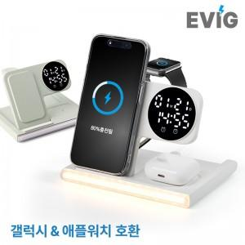

【상세/제작정보】 | 스마트폰, 이어폰, 스마트워치 동시충전 및 알람시계와 무드램프가 결합된 5in1 고속충전시계

【인쇄/포장옵션】 | 실크, 레이저, 풀칼라 / 포장지포장

【공급단가】 | 수량 | 20~ | 100~ | 300~ | 500~ | 1,000~
*VAT별도 | 단가 | 20,200원 | 18,400원 | 17,600원 | 17,300원 | 16,980원

【상품 URL】 | https://www.synergygift.co.kr:443/src/goods_detail.php?gdno=44780

